環境構築手順
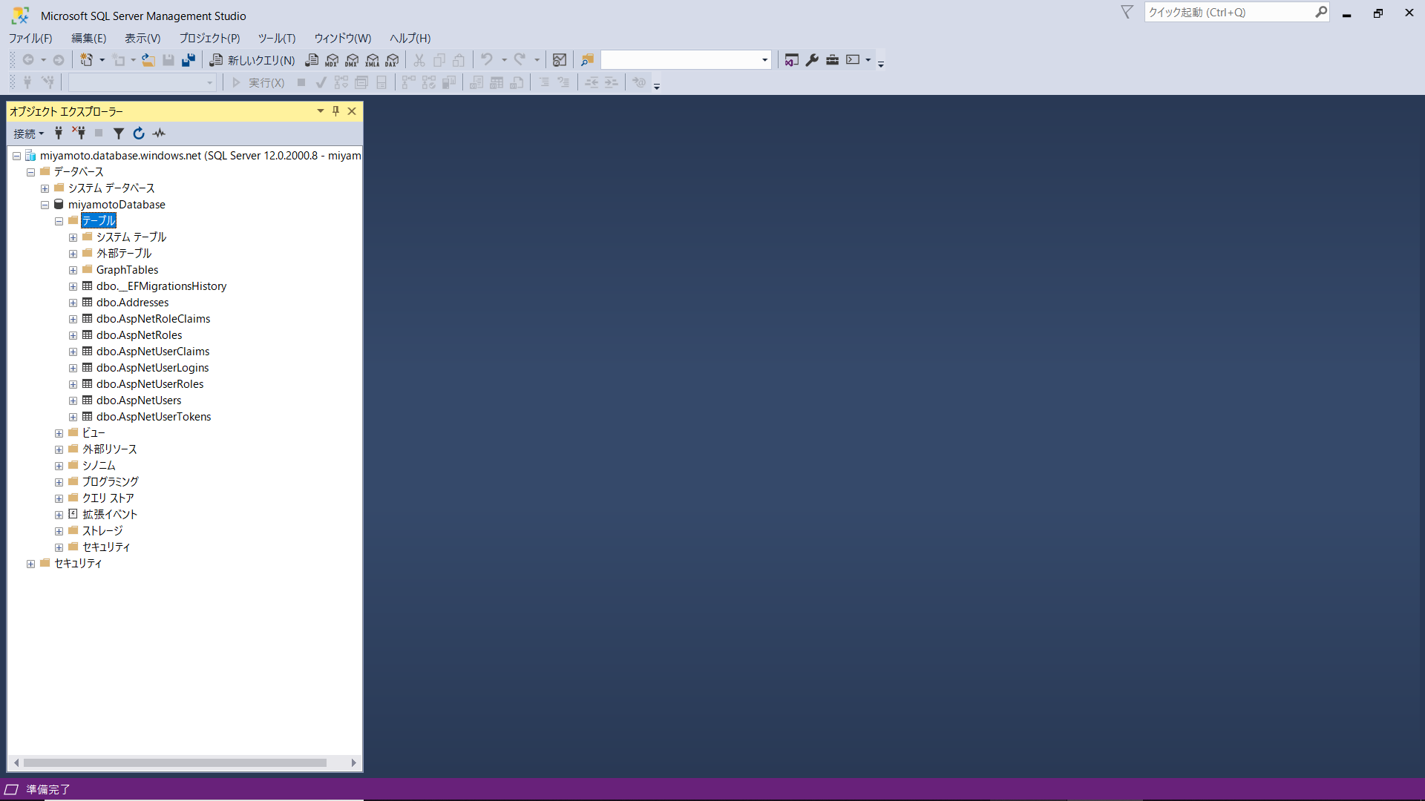
■環境構築手順
① | DBの接続先を変更する
 | 「appsettings.json」に設定している「DefaultConnection」を接続可能なSQLServerの接続文字列に書き換える
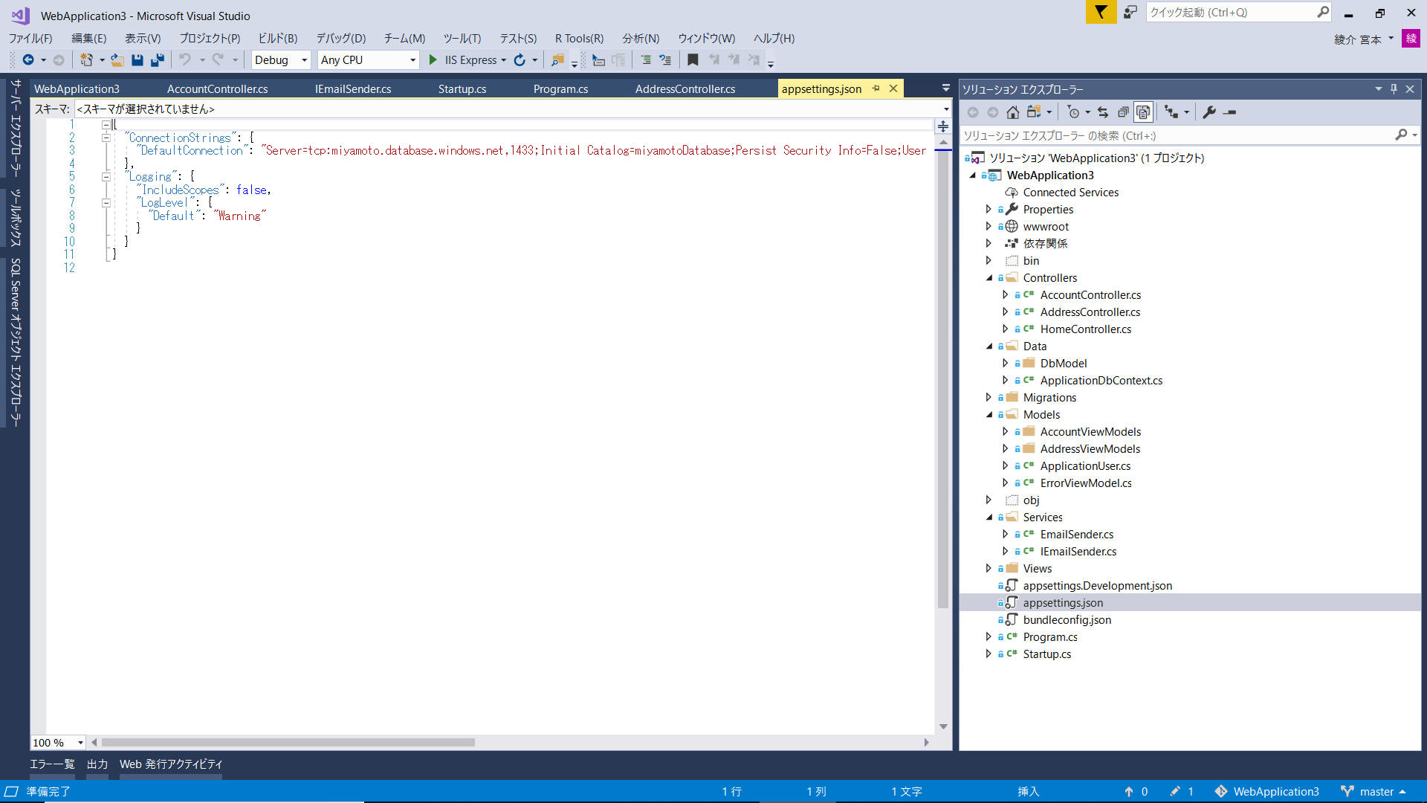

ここを接続可能なSQLServerの接続文字列に書き換える

② | マイグレーションを使用し、DBにテーブルを作成する
 | 参考 | https://docs.microsoft.com/ja-jp/ef/core/get-started/aspnetcore/new-db?tabs=visual-studio

 | コンソールを表示する
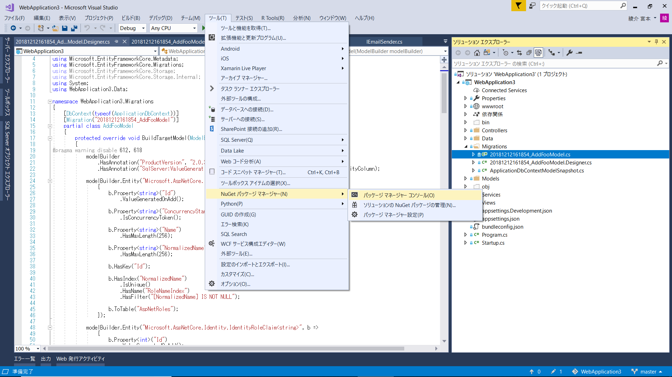

 | コンソールに「Add-Migration InitialCreate」を入力してエンター
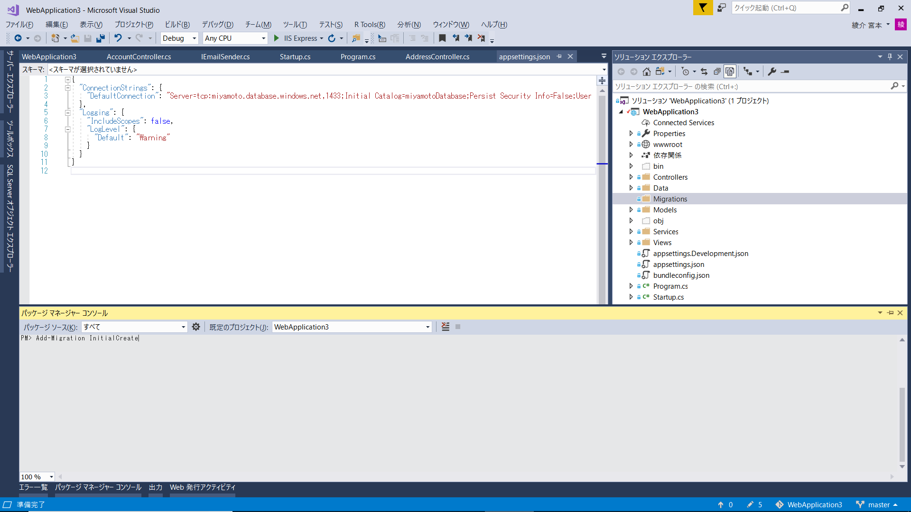

 | コマンド処理が完了すると、Migrations配下にファイルが作成される
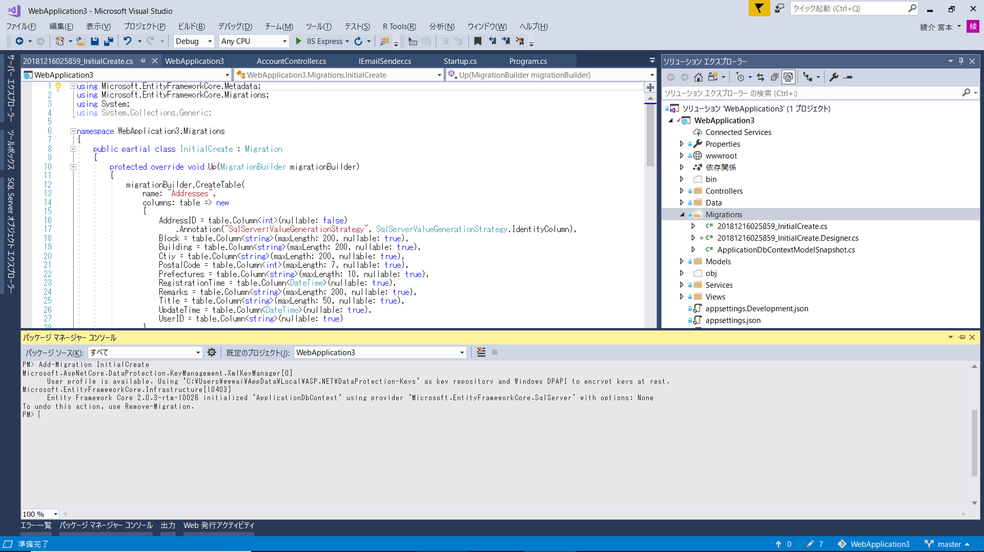

 | コンソールに「Update-Database」を入力してエンター


 | コマンド処理が完了すると、DBにテーブルが作成される
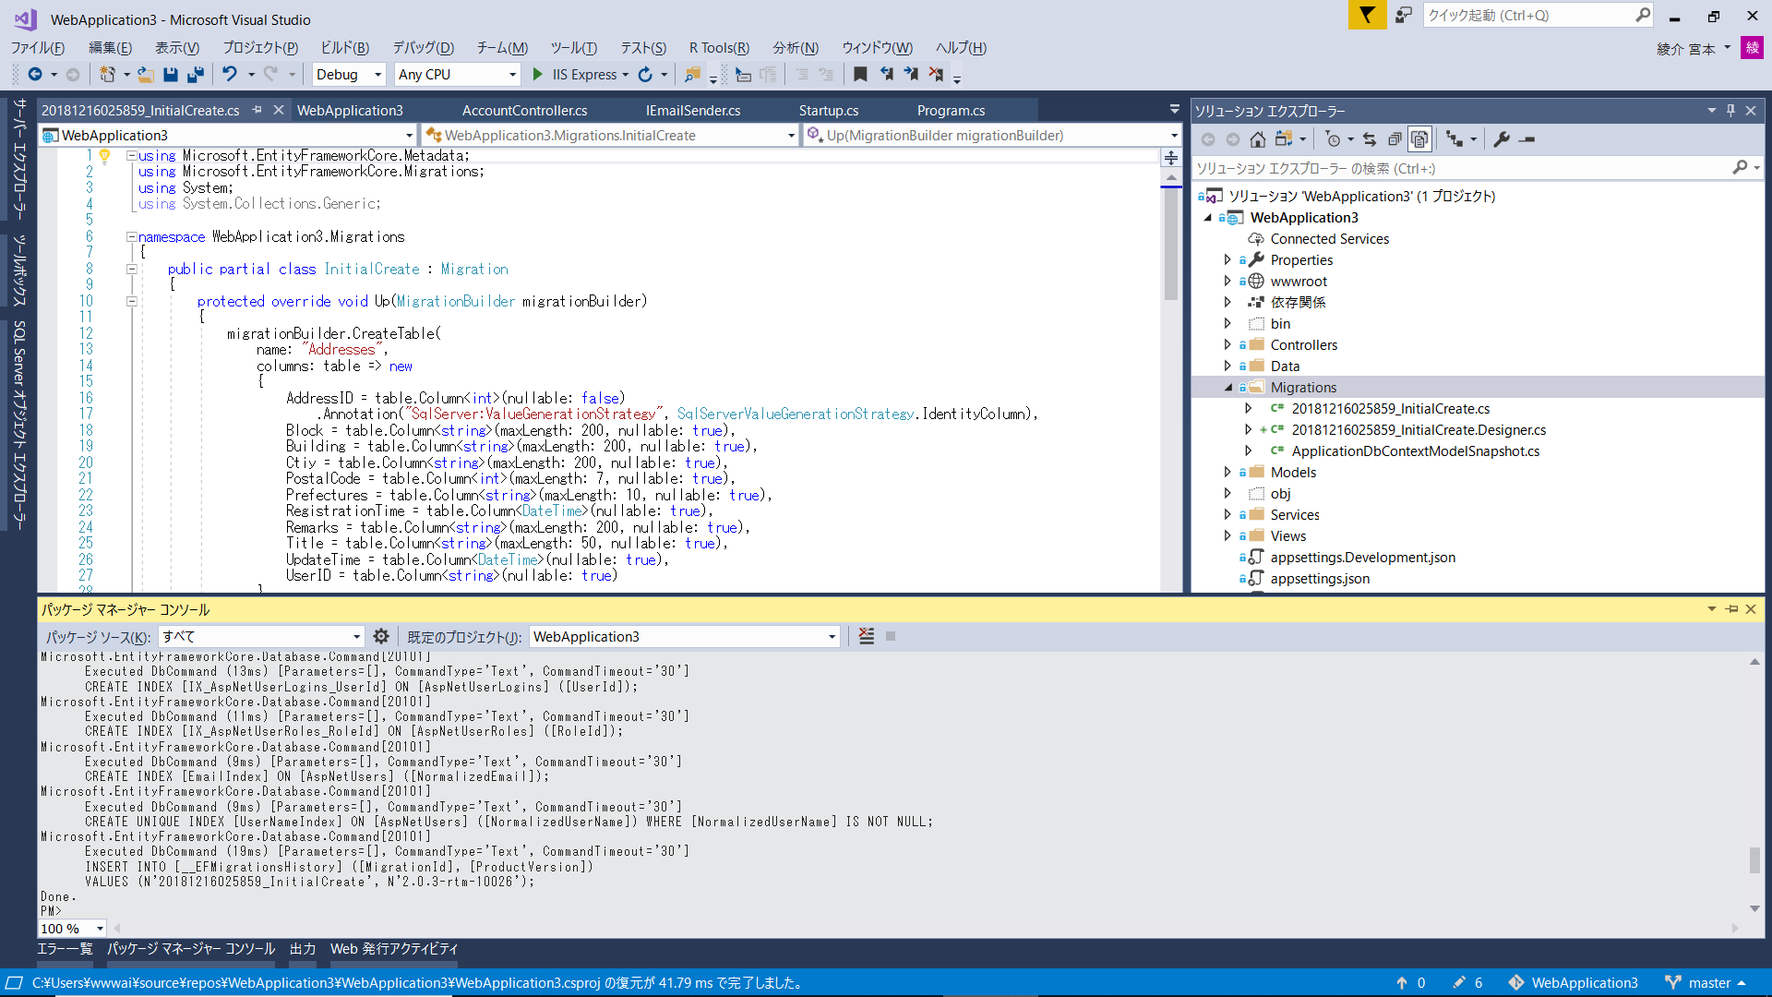

 | SSMS上でテーブルが作成されていることを確認

デプロイ手順
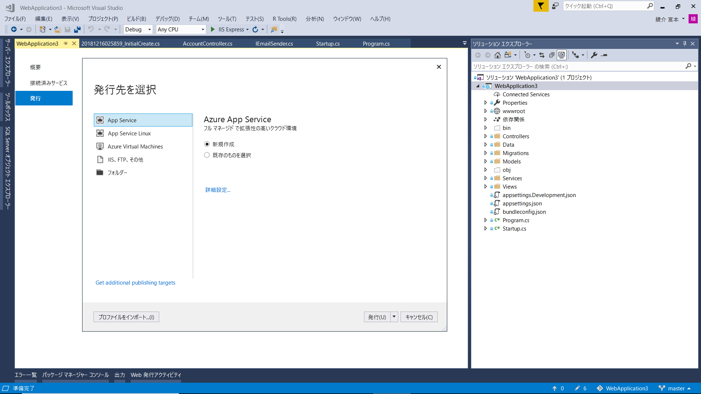
■デプロイ手順（azure）
 | ＜前提条件＞
 | ・Microsoft Azureアカウントを作成していること。

 | プロジェクトを右クリックして「発行」
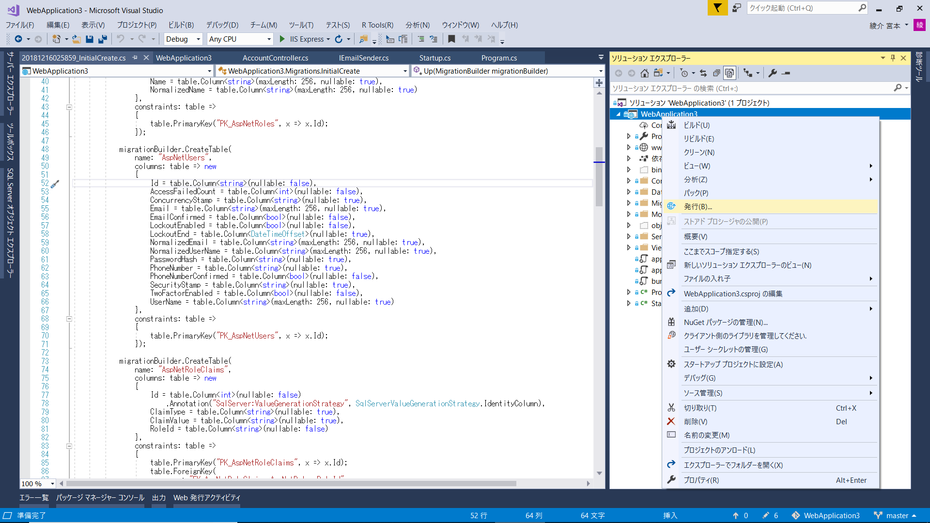

 | 「App Service」を選択して、「発行」

